Лист1
 | ПРАЙС_ЛИСТ
№ | Наименование, краткое описание | Фасовка, кг | цена/руб.
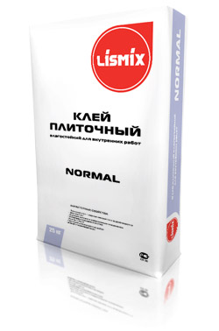 | Клей плиточный влагостойкий «Lismix-normal» Плиточный клей предназначен для приклеивания керамических плиток. Применяется для устройства плиточных облицовок на минеральных основаниях с различной плотностью таких, как бетон, кирпич, цементно-песчаные стяжки и штукатурки и т.п. Пригоден для облицовки на стенах при внутренних работах, в гражданском и промышленном строительстве. Аналоги: Юнис XXI, CeresitCM9 | 25 | 125
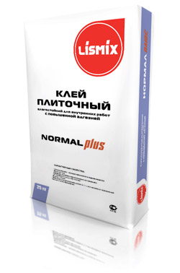 | Клей плиточный влагостойкий с повышенной адгезией «NormalPlus»LISMIX Плиточный клей предназначен для приклеивания керамических плиток, ячеистого бетона. Применяется для устройства плиточных облицовок на минеральных основаниях с различной плотностью таких, как бетон, кирпич, цементно-песчаные стяжки и штукатурки и т.п. Пригоден для облицовки на стенах и полах, при внутренних работах в т.ч. для влажных помещений, в гражданском и промышленном строительстве. Аналоги: Юнис 2000, CeresitCM11, Глимс – 93 Fix | 25 | 155
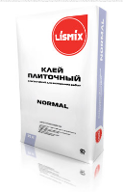 | Клей для пеноблоков и газоблоков «NormalBlock»LISMIX Клей предназначен для кладки стен и перегородок из ячеистого бетона (пенобетона и газобетона), газосиликата, силикатных блоков и плит как внутри, так и снаружи зданий. Может применяться также при кладке стен, выравнивания поверхностей. Аналоги: Юнис УНИБЛОК, IvsilBlock , Боларс монтажный,ОСНОВИТ СЕЛФОРМ Т-112, CeresitCT 21 | 25 | 155
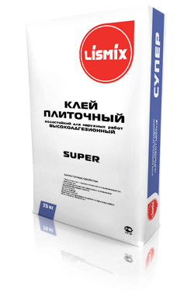 | Клей плиточный водостойкий высокоадгезионный «Lismix-super» Эластифицированный плиточный клей предназначен для любых видов приклеивания керамических плиток. Применяется для устройства плиточных облицовок на минеральных основаниях с различной плотностью таких, как бетон, ячеистый бетон, натуральный камень, кирпич, цементно-песчаные стяжки и штукатурки, гипсокартонные плиты и т.п. Пригоден для облицовок на стенах и полах, при внутренних работах и наружных работах, в том числе и помещений с повышенной влажностью в гражданском и промышленном строительстве. Аналоги: Юнис Плюс, Кнауф-Флизенклебер, CeresitCM18, | 25 | 220
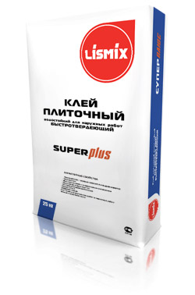 | Клей плиточный водостойкий быстротвердеющий «Lismix®-SuperPlus» Быстросхватывающийся плиточный клей предназначен для приклеивания любых видов керамических плиток и плиток из природного камня. Применяется для устройства плиточных облицовок на минеральных основаниях с различной плотностью таких, как бетон, ячеистый бетон, натуральный камень, кирпич, цементно-песчаные стяжки и штукатурки, гипсокартонные плиты и т.п. Пригоден для облицовки на стенах и полах, при внутренних и наружных работах, в том числе и помещений с повышенной влажностью, а также для облицовки поверхностей работающих в условиях длительного погружения в воду (технологические ванны, бассейны, ливнестоки, резервуары и т.п.). Быстро набирает прочность, обеспечивает возможность затирки швов через 6 часов. Аналоги: Кнауф-Шнелльклебер, CeresitCM14/CM19, Глимс – 96 | 25 | 270
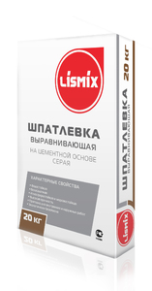 | Шпаклёвка выравнивающая на цементной основе(серая)LISMIX Шпаклевка на цементной основе, серого цвета, предназначена для выравнивания бетонных, кирпичных и цементно-песчаных оснований. При необходимости, выровненную поверхность можно допонительно окрасить, при окрашивании поверхностей фасада только используя силикатную краску. При высыхании шпаклевки образуется плотная не мелящаяся поверхность серого цвета. Наносится ручным и механизированным способом. Толщина слоя 0,5-12 мм. Аналоги: Юнис ЦШ серая, Ветонит VN серая | 20 | 280
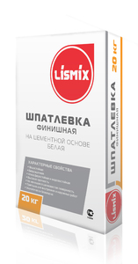 | Шпаклёвка на цементной основе белая(финишная)LISMIX Шпатлевка на цементной основе, белого цвета, предназначена для финишной отделки бетонных, кирпичных, цементно-песчаных, цементно-известковых, гипсовых оснований, а также для заделки стыков гипсокартонных листов и пазогребневых плит подверженных воздействию влаги и перепада температур, для заполнения и выравнивая мельчайших дефектов. При высыхании шпаклевки образуется плотная не мелящаяся шелковистая поверхность белого цвета, практически не требующая шлифования и пригодная для последующей покраски, оклеивания стен обоями и отделки любым типом покрытия. Наносится ручным и механизированным способом. Толщина слоя 0,5-12 мм. Аналоги: Юнис ЦШ белая, Ветонит КР, Ceresit 225 | 20 | 330
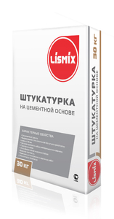 | Штукатурка на цементной основе LISMIX для выравнивания стен и потолков, в сухих и влажных условиях снаружи и внутри помещений. Наносится на бетонные, оштукатуренные поверхности, кирпичные и газобетонные основания. Возможно многослойное нанесение. Толщина слоя – до 50 мм. Аналоги: Юнис Силин Ц-100, Consolit 550, Глимс Ts11 | 50 | 264
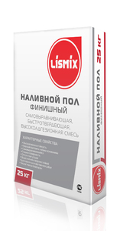 | Наливные полы (финишный) LISMIX Для подготовки прочных, ровных оснований (стяжек) для последующей укладки декоративных напольных покрытий, нанесения тонкослойных наливных ровнителей. Применяется для внутренних и наружных работ, в сухих и влажных помещениях, в системе «Теплый пол». Прочность при сжатии 20 МПа. Толщина слоя 5 – 20 мм. Аналоги: Ветонит 3000, Юнис Горизонт — 2,1, Ceresit 69, Глимс SL. | 25 | 335
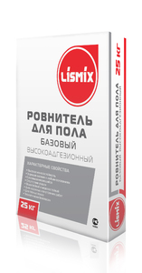 | Ровнитель для пола (высокоадгезионный) LISMIX Ровнитель для пола (стяжка) предназначен для предварительного выравнивания горизонтальных цементно-песчаных и бетонных поверхностей, изготовления прочного и ровного основания пола, перед финишным выравниванием поверхности под последующие декоративные покрытия (ламинат, паркет, керамическую плитку), а также придания полу требуемого уклона в жилых и административных помещениях различного назначения. Используется для наружных и внутренних работ, при укладке систем «тёплый пол». Толщина слоя от 5-20 мм. Аналоги:Глимс S3X , IVSIL Tie Rod-I, Consolit 400. | 25 | 240
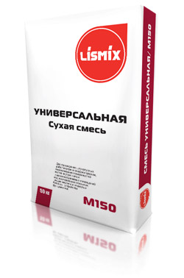 | Смесь сухая цементная штукатурно-кладочная М-150 (LISMIX) используется для проведения штукатурных работ внутри и снаружи помещений, выравнивания поверхностей полов под последующие покрытия, кладки кирпича и ячеистого бетона. Прочность при сжатии 15 МПа. | 50 | 120
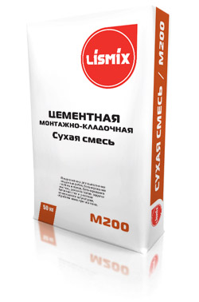 | Смесь сухая цементная монтажно-кладочная М-200 (LISMIX) используется для выполнения кладочных работ, бетонирования лестниц и полов, бетонирования лестниц,ремонта полов, заделки бетонных стен и участков отвалившейся штукатурки, обработки швов при монтаже. Прочность при сжатии 20 МПа | 50 | 150
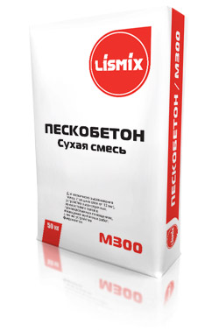 | Смесь сухая бетонная БСС М-300(пескобетон LISMIX) используется для первичного выравнивания полов (толщина слоя от 10 мм), устройства высокопрочных, износостойких полов в производственных помещениях, проведения монтажных работ, а так же устройства фундаментов. Прочность при сжатии 30 МПа. | 50 | 125
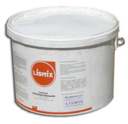 | Грунт-пропитка проникающая LISMIX Грунт проникающий применяется для обработки пористых поверхностей на минеральных (бетонных, кирпичных, асбоцементных и т.д.) основаниях при внутренних и менее ответственных наружных работах под последующую отделку. Выравнивает впитывающую способность основания и упрочняет пористые рыхлые поверхности.Покрытие паропроницаемое. | 10 | 260
 | Грунт Бетон-контакт LISMIX Грунт бетон-контакт предназначен для предварительной обработки плотных, слабовпитывающих влагу гладких оснований (бетон, монолитный бетон, бетонные блоки, бетонные потолки, полы), перед нанесением штукатурок. Грунт формирует фактурную шероховатую поверхность и создаёт благоприятные условия для увеличения адгезии штукатурной смеси к основанию, обеспечивает надёжное и долговечное покрытие. При замерзании-оттаивании сохраняет свои свойства, благодаря чему облегчает транспортировку и хранение в зимнее время. | 10 | 495
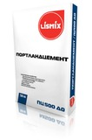 | Портландцемент М-500 Д 0 | 50 | 240

